上部消化管内視鏡検査予約申込書
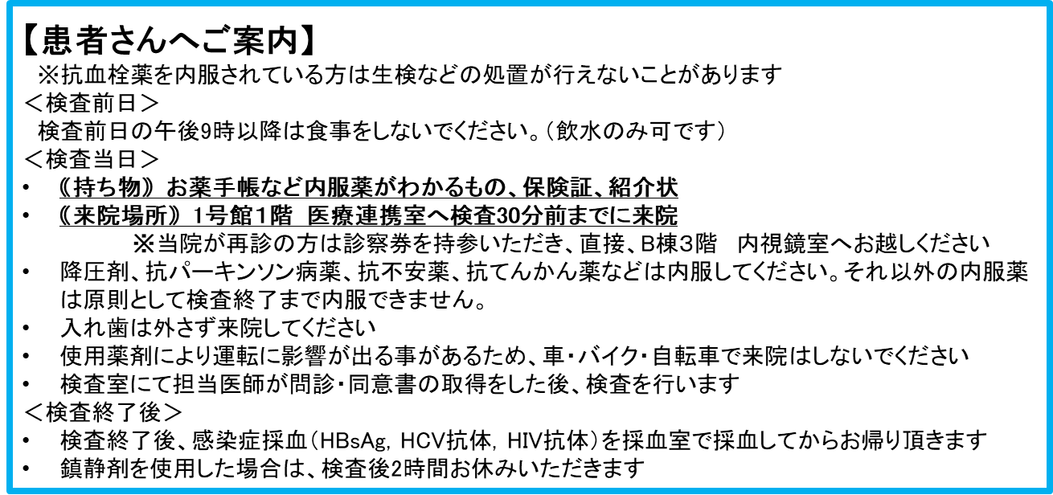
上部消化管内視鏡検査予約申込書（FAX用）

 | 順天堂大学医学部附属 順天堂医院 医療サービス支援センター地域医療連携室 行 |  |  |  |  |  | FAX番号 03-5802-3946

 |  | 検査予約日時 |  |  |  | 月 |  |  |  |  |  |  |  | 日 | （ ） |  |  | 11：00

 | 貴医療機関名 |  |  |  |  |  |  | 住所

 | 医師氏名 |  |  |  |  |  |  | Tel番号 |  |  |  |  |  |  | （ |  |  |  | ）

 | フ リ ガ ナ |  |  |  | 性別 |  | 生年月日
 | 患者氏名 |  |  | 様 | 男 ・ 女 |  |  | Ｔ | ・ | Ｓ | ・ | Ｈ | ・ | R | 年 |  | 月 |  |  | 日 | （ | 歳）
 | 住所 |  |  |  |  |  |  |  |  |  |  |  |  |  |  | 日本国籍以外の場合 国籍をご記入ください
 | 患者連絡先Tel番号 |  | （ ）
 | 当院受診歴ある方はＩ Ｄ

